知识讲解
市场数据分析：竞品SKU数据分析
【任务要求】
整理竞品销售数据，分析竞品各SKU近一周的销售数据，判断更受市场欢迎的商品及商品规格。
1、使用MID函数抽取品类信息，统计出最受客户欢迎的品类以及下单数量。
2、使用RIGHT函数抽取规格信息，统计出最受客户欢迎的规格以及下单数量。

【知识要点】
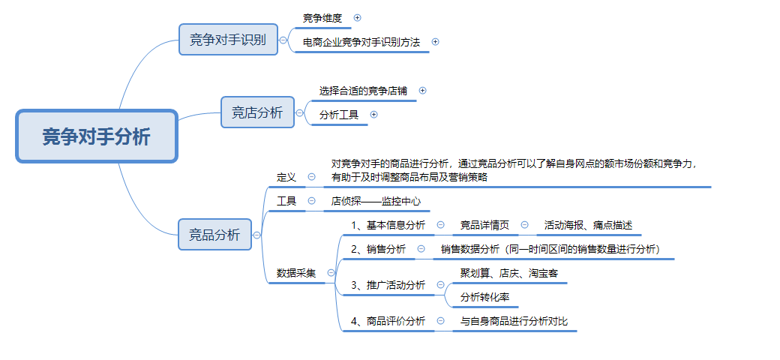

【技能要求】
1、MID函数

2、RIGHT函数

【操作讲解】
（1）为了明确竞品中受欢迎的品类，需要抽取SKU中的品类信息，在使用MID函数抽取品类信息时，从C2单元格中提取产品品类所使用的MID函数公式为（ ），对不同品类的下单数量进行统计，其中最受客户欢迎的品类是（ ），下单数量是（ ）。

1、抽取信息

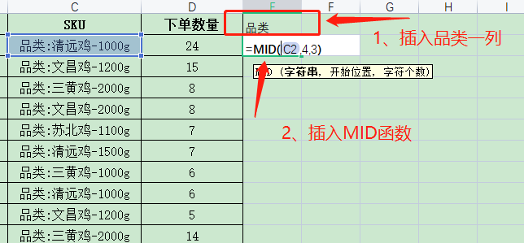
 |  |  | 插入MID函数提供相应信息。

2、建立数据透视表
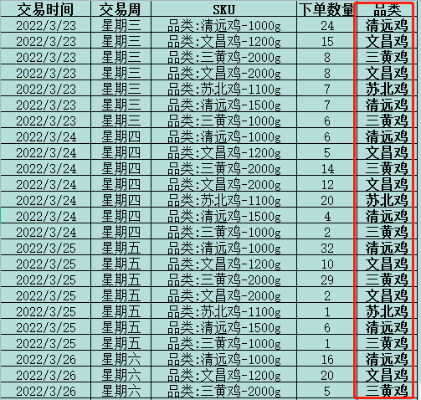

 |  | 将品类这一行进行填充，按照题目要求提取相应信息。

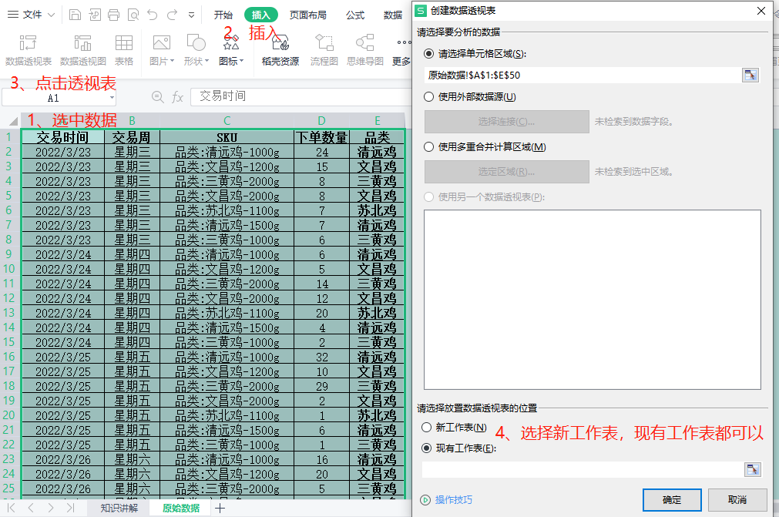

 |  |  | 插入透视表

3、统计数量

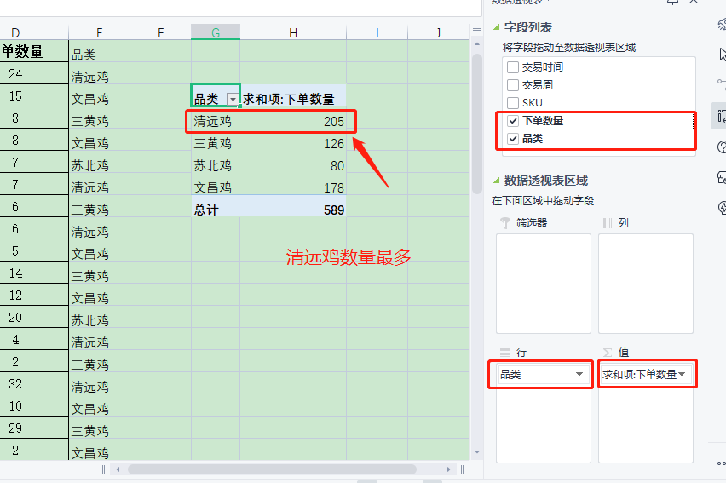

 |  |  |  |  |  | 1、将“品类”设置成【行】，“下单数量”设置成【值】。 2、观察数据透视表可以发现，清远鸡的数量最多，表示其最受欢迎

4、进行作答

 |  |  |  |  | 根据最终结果，将答案填写至答案区。

（2）为了获取更全面的参考数据，还需要明确客户喜欢的商品规格，在使用RIGHT函数抽取规格信息时，从C2单元格中提取产品规格所使用的RIGHT函数公式为( )，对不同规格的下单数量进行统计，其中最受客户欢迎的规格是（ ）,下单数量是（ ）。

1、抽取信息
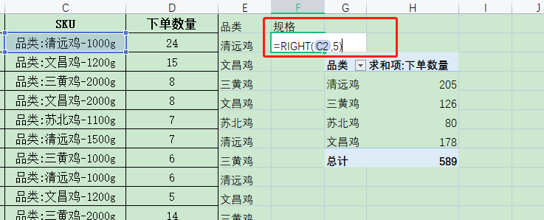
 |  |  |  |  | 插入“规格”一列，并输入RIGHT函数

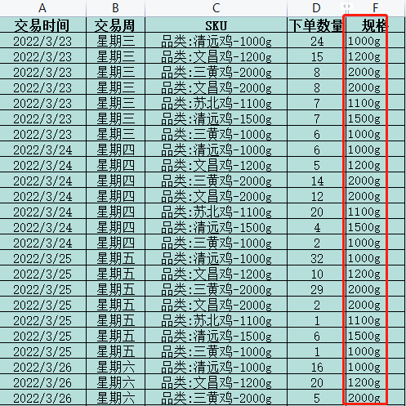

 | 并对“规格”这一列进行填充。

2、插入数据透视表
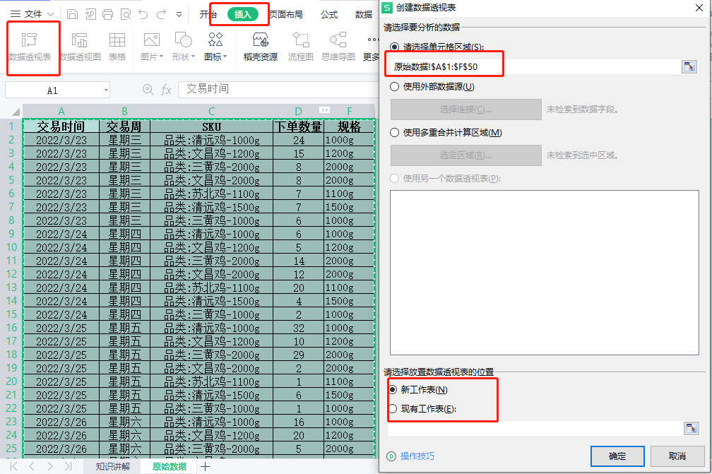

3、进行统计

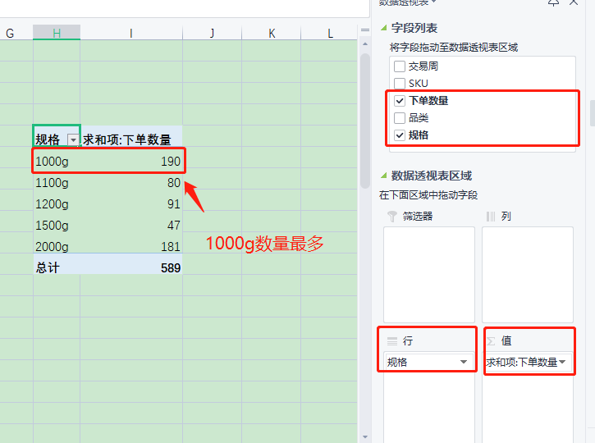
 |  |  |  | 1、将“规格”设置成【行】，“下单数量”设置成【值】。 2、观察数据透视表可以发现，1000g的数量最多，表示其最受欢迎

4、作答

 |  |  |  |  | 将答案填写至作答区

